Доп. оборудование
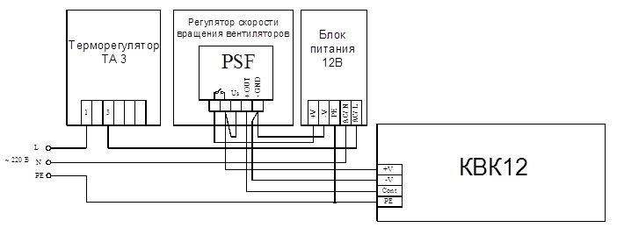
Блоки контроллера
Встроенные блоки контроллера
Zentec | Встроенный блок контроллера 12/24в Zentec | Встроенный блок контроллера U2019-1B1 (для вентиляторов 12/24В) с датчиком температуры для управления | 6,072
Isoterm | Контроллер Isoterm | Контроллер температуры помещения Isoterm 12/24В | 9,570
Выносные блоки контроллера
Zentec | Выносной блок контроллера 12/24в Zentec | Выносной блок контроллера U2019-1B1 в электромонтажной коробке для 12/24В | 5,555
Блоки питания
Встроенные блоки питания
ARPV | Встроенный блок питания | Встроенный блок питания, 220В/24В/12В | 2,695
Выносные блоки питания
MeanWell | DR 120-12/24в | Выносной блок питания DR 120-12/24 (120Вт, 220В/12В) на DIN рейку | 4,950
MeanWell | DR 60-12/24в | Выносной блок питания DR 60-12/24 (60Вт, 220В/12В) на DIN рейку | 3,520
MeanWell | DR 30-12/24в | Выносной блок питания DR 30-12/24 (30Вт, 220В/12В) на DIN рейку | 2,695
Панели управления
Zentec | ZT 031** Zentec | Выносная универсальная панель управления ZT 031 | 9,020
Скат технолоджи | Термостат настенный ТН-22-WW (black) | Комнатный термостат TH-22-WW с дистанционным управлением через WiFi (черный) | 6,380
Скат технолоджи | Термостат настенный ТН-22-WW (white) | Комнатный термостат TH-22-WW с дистанционным управлением через WiFi (белый) | 6,380
Siemens | Комнатный термостат Siemens RDF310.2 | Термостат температуры помещения с ЖК-дисплеем Siemens RDF310.2 | 8,250
Прочая автоматика
Чип Маунт | Регулятор скорости | 3-х скоростной регулятор для подключения конвекторов 12/24в к любой панели | 3,465

Дополнительная запорно - регулирующая арматура:

Терморегулирующая арматура Herz
Herz | Вентиль запорный Herz | Вентиль запорный | 1,870
Herz | Клапан Herz | Клапан термостатический | 2,500
Herz | Терморегулятор Herz с дистанционным управлением | Терморегулятор Herz с дистанционным управлением (капилярная трубка 2 м) | 5,408
Herz | Терморегулятор Herz с дистанционным управлением | Терморегулятор Herz с дистанционным управлением (капилярная трубка 5 м) | 7,161
Терморегулирующая арматура Pradex
Pradex | Запорный вентиль Pradex | Запорный вентиль обратного потока | 660
Сервопривода
Herz | Сервопривод, 24В Herz | Сервопривод 24В | 4,830
Термостатическая головка Herz De Luxe, цвет черный матовый

Крышки защитные:
Для защиты внешнего вида в период отделочных работ рекомендуется накрывать конвектор защитной крышкой.

Ширина конвектора, мм |  |  | Крышка защитная для защиты конвектора с решеткой Цена за 1 п.м., руб. |  | Крышка защитная усиленная для защиты конвектора без решетки, допустимая нагрузка до 100 кг/м2 Цена за 1 п.м., руб.
200 |  |  | 799 |  | 1674
240 |  |  | 856 |  | 1750
270 |  |  | 913 |  | 1807
340 |  |  | 1033 |  | 1928
370 |  |  | 1084 |  | 1978
430 |  |  | 1198 |  | 2092

Угловые элементы:

Тип | Размеры углового элемента |  |  | Цена (руб с НДС ) углового элемента с решеткой:
 | B | a | b | Алюминий (натуральный цвет) | Алюминий (золото,черный, бронза) | Дерево (дуб,бук,береза) | Дерево (мербау, орех)
 | мм | град. | мм
КРК/КВК | 201 | 90 | 240 | 25345 | 25540 | 28119 | 29729
 |  | 120 | 154
 |  | 135 | 121
 | 241 | 90 | 280 | 27703 | 27909 | 30895 | 32498
 |  | 120 | 177
 |  | 135 | 138
 | 271 | 90 | 310 | 28714 | 28929 | 31787 | 33353
 |  | 120 | 194
 |  | 135 | 150
 | 341 | 90 | 380 | 37627 | 37895 | 42277 | 43895
 |  | 120 | 235
 |  | 135 | 180
 | 371 | 90 | 410 | 41582 | 41867 | 46373 | 48510
 |  | 120 | 192
 |  | 135 | 252
 | 431 | 90 | 470 | 48866 | 49205 | 53731 | 57151
 |  | 120 | 287
 |  | 135 | 216

